INDICE
 | 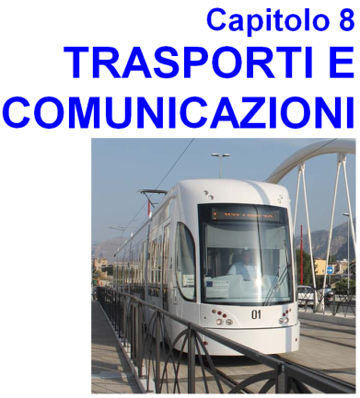
8.1.1 | INTERVENTI PER LA MOBILITA' URBANA
8.1.2 | CAR SHARING
8.1.3 | BIKE SHARING
8.2 | TRASPORTO PUBBLICO URBANO - AUTOBUS
8.3 | TRASPORTO PUBBLICO URBANO - TRAM
8.4 | VEICOLI CIRCOLANTI E IMMATRICOLATI
8.4.1 | AUTOVETTURE CIRCOLANTI E IMMATRICOLATE A PALERMO DAL 2012 AL 2022
8.4.2 | MOTOCICLI CIRCOLANTI E IMMATRICOLATI A PALERMO DAL 2012 AL 2022
8.4.3 | AUTOVETTURE CIRCOLANTI A PALERMO DAL 2012 al 2022 PER DIRETTIVA ANTINQUINAMENTO
8.4.4 | MOTOCICLI CIRCOLANTI A PALERMO DAL 2012 al 2022 PER DIRETTIVA ANTINQUINAMENTO
8.5 | INFRAZIONI AL CODICE DELLA STRADA
8.6 | PORTO DI PALERMO Navi , merci (in tonellate) e passeggeri
8.7.1 | AEROPORTO FALCONE BORSELLINO Numero di voli e di passeggeri
8.7.2 | AEROPORTO FALCONE BORSELLINO Numero di passeggeri per mese
8.7.3 | AEROPORTO FALCONE BORSELLINO Traffico di Linea e Charter - Voli e Passeggeri
8.7.4 | AEROPORTO FALCONE BORSELLINO Traffico Nazionale e Internazionale - Voli e Passeggeri
8.7.5 | AEROPORTO FALCONE BORSELLINO Traffico Internazionale Intra ed Extra UE- Voli e Passeggeri
8.8 | INCIDENTI E PERSONE INFORTUNATE SECONDO LA CONSEGUENZA, PER ANNO E MESE
8.9 | INCIDENTI PER TIPO E PERSONE INFORTUNATE - ANNO 2022
8.10 | INCIDENTI PER TIPO E CATEGORIA DI VEICOLO - ANNO 2022
8.11 | CONDUCENTI, PERSONE TRASPORTATE E PEDONI INFORTUNATI PER CLASSE DI ETA', SESSO E CONSEGUENZE DELL' INCIDENTE - ANNO 2022
8.12 | INCIDENTI E PERSONE INFORTUNATE SULLE STRADE URBANE ED EXTRAURBANE PER GIORNO DELLA SETTIMANA E CONSEGUENZA DELL' INCIDENTE - ANNO 2022
8.13 | VEICOLI, MORTI E FERITI PER CATEGORIA DEI VEICOLI COINVOLTI - ANNO 2022

